決算のイメージ
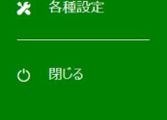
画面イメージ
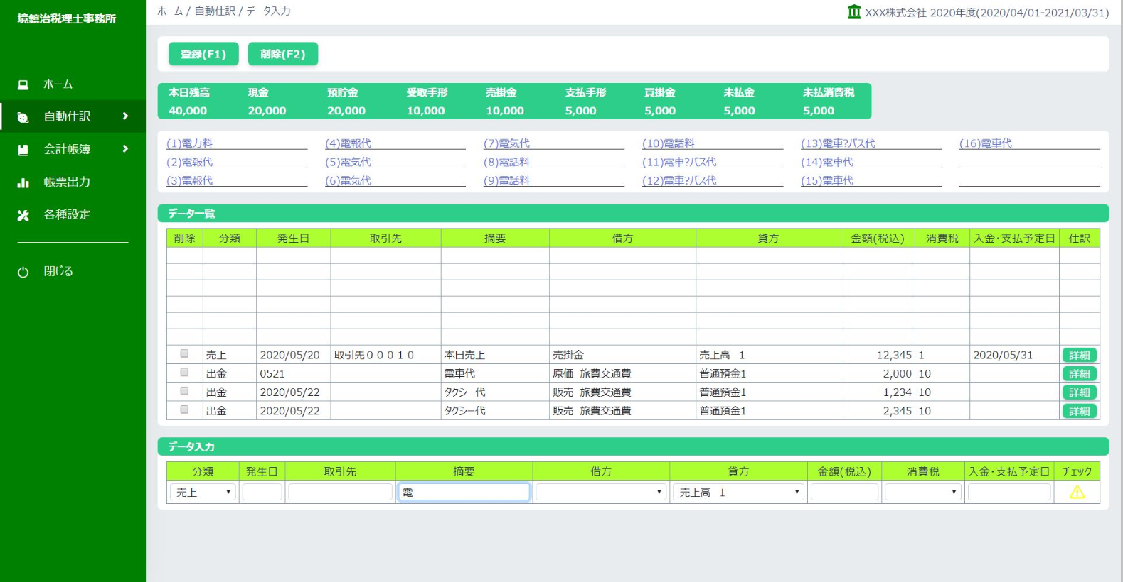
ホーム／決算
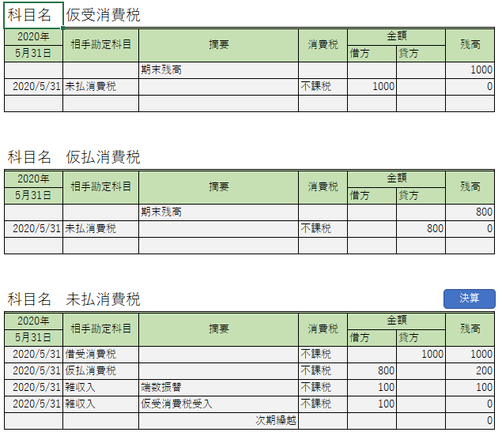

決 算

決算詳細
①決算メニューをクリックする
ホーム／決算

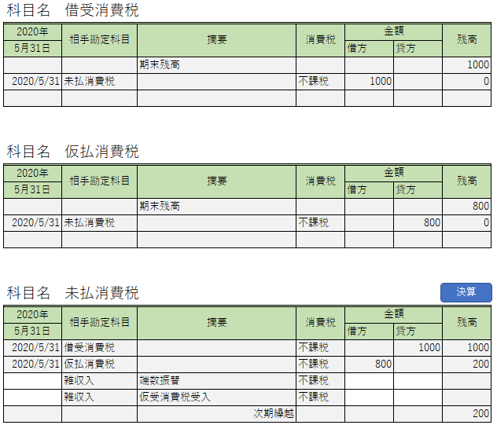

自動入力される
自動振替される
残高が0円になる
決 算

自動入力される
自動振替される
残高が0円になる

②手動決算 日付、金額を入力し、決算ボタンを押下
ホーム／決算

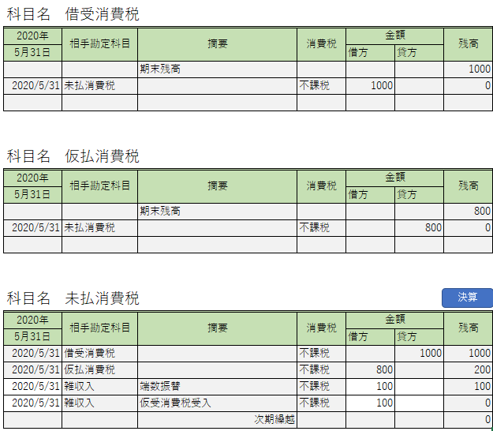

④決算ボタンを押下

③残高が自動変更される

①日付を入力
②金額を入力

③決算後のデータを再表示

ホーム／決算



入力できなくなる
入力できなくなる

Sheet1
科目名 | 仮受消費税
2020年 | 相手勘定科目 | 摘要 | 消費税 | 金額 |  | 残高
2020-05-31 |  |  |  | 借方 | 貸方
 |  | 期末残高 |  |  |  | 1000
2020-05-31 | 未払消費税 |  | 不課税 | 1000 |  | 0

科目名 | 仮払消費税
2020年 | 相手勘定科目 | 摘要 | 消費税 | 金額 |  | 残高
2020-05-31 |  |  |  | 借方 | 貸方
 |  | 期末残高 |  |  |  | 800
2020-05-31 | 未払消費税 |  | 不課税 |  | 800 | 0

決算
科目名 | 未払消費税
2020年 | 相手勘定科目 | 摘要 | 消費税 | 金額 |  | 残高
2020-05-31 |  |  |  | 借方 | 貸方
2020-05-31 | 借受消費税 |  | 不課税 |  | 1000 | 1000
2020-05-31 | 仮払消費税 |  | 不課税 | 800 |  | 200
2020-05-31 | 雑収入 | 端数振替 | 不課税 | 100 |  | 100
2020-05-31 | 雑収入 | 仮受消費税受入 | 不課税 | 100 |  | 0
 |  | 次期繰越 |  |  |  | 0

